상품제안서
송월 타올우산선물세트(CM 2단 다이아라인2+CM 써클3) s | 상품코드: F10799

 |  |  |  |  |  |  | 02-412-0044 | www.easy1.co.kr
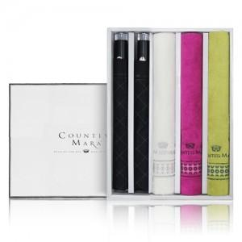

【상세/제작정보】

【인쇄/포장옵션】 | 실크, 자수 / 포장지포장

【공급단가】 | 수량 | 30~ | 100~ | 500~ | 1,000~ | 3,000~
*VAT별도 | 단가 | 40,040원 | 39,420원 | 38,500원 | 36,960원 | 35,420원

【상품 URL】 | https://easy1.co.kr:443/src/goods_detail.php?gdno=10799

